Maksutulo, korvaukset
Kotimainen ensivakuutus | Vakuutusmaksutulo |  |  | Maksetut korvaukset
(1.000 euroa) | 1.1.-30.6.2019 | 1.1.-30.6.2020 | Muutos % | 1.1.-30.6.2019 | 1.1.-30.6.2020 | Muutos %
Yhteensä | 2,908,592 | 2,979,411 | 2.4 % | 1,653,355 | 1,576,954 | -4.6 %
Työtapaturma ja ammattitaudit (1a) | 561,888 | 541,249 | -3.7 % | 292,737 | 230,863 | -21.1 %
Muu tapaturma (1b) | 117,006 | 124,305 | 6.2 % | 58,577 | 58,391 | -0.3 %
Sairaus (2) | 281,475 | 304,412 | 8.1 % | 187,718 | 197,473 | 5.2 %
Maa-ajoneuvot (3) | 489,448 | 505,089 | 3.2 % | 335,349 | 328,328 | -2.1 %
Raitella liikkuva kalusto (4) | 7 | 187 | 2420.0 % | 5 | 4 | -24.7 %
Ilma-alukset (5) | 0 | -0 | - | 0 | 0 | -
Alukset (6) | 44,918 | 55,968 | 24.6 % | 24,283 | 24,238 | -0.2 %
Kuljetettavat tavarat (7) | 39,588 | 40,218 | 1.6 % | 13,558 | 12,411 | -8.5 %
Tulipalo ja luonnonvoimat (8) | 266,677 | 272,045 | 2.0 % | 139,871 | 127,256 | -9.0 %
Muut omaisuudelle aiheutuneet vahingot (9) | 379,935 | 395,814 | 4.2 % | 212,925 | 206,217 | -3.2 %
Moottoriajoneuvon vastuu (10) | 414,640 | 414,359 | -0.1 % | 251,180 | 243,775 | -2.9 %
Ilma-aluksen vastuu (11) | 0 | 0 | - | 0 | 0 | -3.4 %
Vesiliikennealuksen vastuu (12) | 2,870 | 3,127 | 9.0 % | 592 | 939 | 58.5 %
Yleinen vastuu (13) | 183,120 | 188,655 | 3.0 % | 66,935 | 70,753 | 5.7 %
Luotto (14) | 143 | 130 | -8.9 % | -23 | -38 | 66.2 %
Takaus (15) | 11,445 | 11,281 | -1.4 % | 2,405 | 1,910 | -20.6 %
Muut varallisuusvahingot (16) | 54,457 | 58,525 | 7.5 % | 30,280 | 44,856 | 48.1 %
Oikeusturva (17) | 60,974 | 64,048 | 5.0 % | 36,965 | 29,579 | -20.0 %
Matka-apu (18) | 0 | 0 | - | 0 | 0 | -
Sisältää If Skadeförsäkring AB:n Suomen sivuliikkeen tiedot

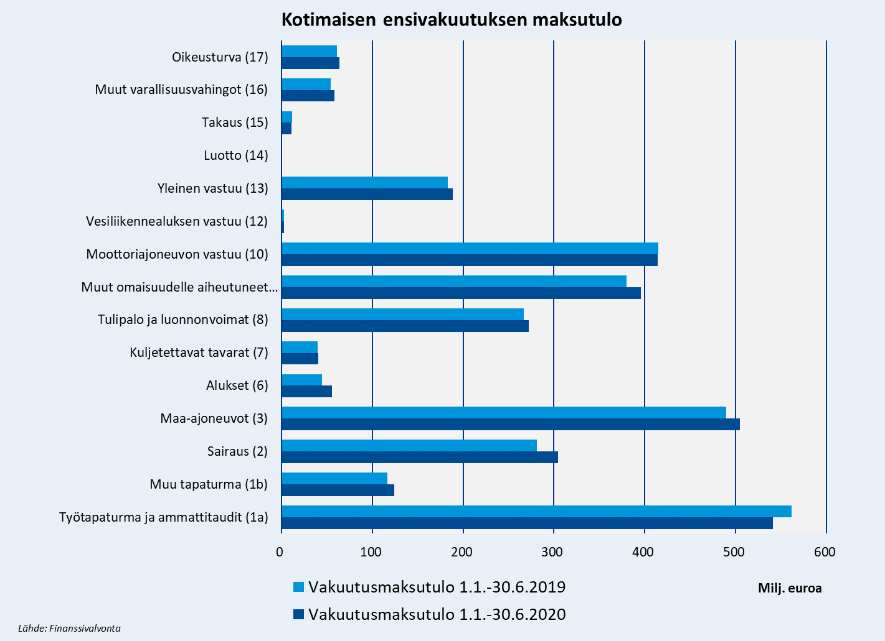

Premieinkomst, ersättningar
Inhemsk direktförsäkring | Premieinkomst |  |  | Utbetalda ersättningar
(1.000 euroa) | 1.1.-30.6.2019 | 1.1.-30.6.2020 | Muutos % | 1.1.-30.6.2019 | 1.1.-30.6.2020 | Muutos %
Totalt | 2,908,592 | 2,979,411 | 2.4 % | 1,653,355 | 1,576,954 | -4.6 %
Olycksfall och yrkessjukdomar (1a) | 561,888 | 541,249 | -3.7 % | 292,737 | 230,863 | -21.1 %
Övrigt olycksfall (1b) | 117,006 | 124,305 | 6.2 % | 58,577 | 58,391 | -0.3 %
Sjukdom (2) | 281,475 | 304,412 | 8.1 % | 187,718 | 197,473 | 5.2 %
Landfordon (3) | 489,448 | 505,089 | 3.2 % | 335,349 | 328,328 | -2.1 %
Spårbundna fordon (4) | 7 | 187 | 2420.0 % | 5 | 4 | -24.7 %
Luftfartyg (5) | 0 | -0 | - | 0 | 0 | -
Fartyg (6) | 44,918 | 55,968 | 24.6 % | 24,283 | 24,238 | -0.2 %
Godstransport (7) | 39,588 | 40,218 | 1.6 % | 13,558 | 12,411 | -8.5 %
Brand och naturkrafter (8) | 266,677 | 272,045 | 2.0 % | 139,871 | 127,256 | -9.0 %
Annan skada på egendom (9) | 379,935 | 395,814 | 4.2 % | 212,925 | 206,217 | -3.2 %
Motorfordonsansvar (10) | 414,640 | 414,359 | -0.1 % | 251,180 | 243,775 | -2.9 %
Luftfartygsansvar (11) | 0 | 0 | - | 0 | 0 | -3.4 %
Sjötrafikfartygsansvar (12) | 2,870 | 3,127 | 9.0 % | 592 | 939 | 58.5 %
Allmän ansvarighet (13) | 183,120 | 188,655 | 3.0 % | 66,935 | 70,753 | 5.7 %
Kredit (14) | 143 | 130 | -8.9 % | -23 | -38 | 66.2 %
Borgen (15) | 11,445 | 11,281 | -1.4 % | 2,405 | 1,910 | -20.6 %
Andra förmögenhetsskador (16) | 54,457 | 58,525 | 7.5 % | 30,280 | 44,856 | 48.1 %
Rättsskydd (17) | 60,974 | 64,048 | 5.0 % | 36,965 | 29,579 | -20.0 %
Turistassistans (18) | 0 | 0 | - | 0 | 0 | -
Innehåller If P&C Insurance Ltd, branch in Finland data.

Inhemsk direktförsäkrings premieinkomst
 | Premieinkomst | Premieinkomst
Olycksfall och yrkessjukdomar (1a) | 541249 | 561888
Övrigt olycksfall (1b) | 124305 | 117006
Sjukdom (2) | 304412 | 281475
Landfordon (3) | 505089 | 489448
Fartyg (6) | 55968 | 44918
Godstransport (7) | 40218 | 39588
Brand och naturkrafter (8) | 272045 | 266677
Annan skada på egendom (9) | 395814 | 379935
Motorfordonsansvar (10) | 414359 | 414640
Sjötrafikfartygsansvar (12) | 3127 | 2870
Allmän ansvarighet (13) | 188655 | 183120
Kredit (14) | 130 | 143
Borgen (15) | 11281 | 11445
Andra förmögenhetsskador (16) | 58525 | 54457
Rättsskydd (17) | 64048 | 60974

Premiums written, claims paid
Domestic direct insurance | Premiums written |  |  | Claims paid
(1.000 euroa) | 1.1.-30.6.2019 | 1.1.-30.6.2020 | Muutos % | 1.1.-30.6.2019 | 1.1.-30.6.2020 | Muutos %
Total | 2,908,592 | 2,979,411 | 2.4 % | 1,653,355 | 1,576,954 | -4.6 %
Workers' compensation (1a) | 561,888 | 541,249 | -3.7 % | 292,737 | 230,863 | -21.1 %
Non-statutory accident (1b) | 117,006 | 124,305 | 6.2 % | 58,577 | 58,391 | -0.3 %
Health (2) | 281,475 | 304,412 | 8.1 % | 187,718 | 197,473 | 5.2 %
Land vehicles (3) | 489,448 | 505,089 | 3.2 % | 335,349 | 328,328 | -2.1 %
Railway rolling stock (4) | 7 | 187 | 2420.0 % | 5 | 4 | -24.7 %
Aviation (5) | 0 | -0 | - | 0 | 0 | -
Marine (6) | 44,918 | 55,968 | 24.6 % | 24,283 | 24,238 | -0.2 %
Goods in transit (7) | 39,588 | 40,218 | 1.6 % | 13,558 | 12,411 | -8.5 %
Fire and natural disasters (8) | 266,677 | 272,045 | 2.0 % | 139,871 | 127,256 | -9.0 %
Other damage to property (9) | 379,935 | 395,814 | 4.2 % | 212,925 | 206,217 | -3.2 %
Motor vehicle liability (10) | 414,640 | 414,359 | -0.1 % | 251,180 | 243,775 | -2.9 %
Aircraft liability (11) | 0 | 0 | - | 0 | 0 | -3.4 %
Liability for ships (12) | 2,870 | 3,127 | 9.0 % | 592 | 939 | 58.5 %
General liability (13) | 183,120 | 188,655 | 3.0 % | 66,935 | 70,753 | 5.7 %
Credit (14) | 143 | 130 | -8.9 % | -23 | -38 | 66.2 %
Suretyship (15) | 11,445 | 11,281 | -1.4 % | 2,405 | 1,910 | -20.6 %
Miscellaneous financial loss (16) | 54,457 | 58,525 | 7.5 % | 30,280 | 44,856 | 48.1 %
Legal expenses (17) | 60,974 | 64,048 | 5.0 % | 36,965 | 29,579 | -20.0 %
Travel assistance (18) | 0 | 0 | - | 0 | 0 | -
Include If P&C Insurance Ltd, branch in Finland data.

Domestic direct insurance premiums written
 | Premiums written | Premiums written
Workers' compensation (1a) | 541249 | 561888
Non-statutory accident (1b) | 124305 | 117006
Health (2) | 304412 | 281475
Land vehicles (3) | 505089 | 489448
Marine (6) | 55968 | 44918
Goods in transit (7) | 40218 | 39588
Fire and natural disasters (8) | 272045 | 266677
Other damage to property (9) | 395814 | 379935
Motor vehicle liability (10) | 414359 | 414640
Liability for ships (12) | 3127 | 2870
General liability (13) | 188655 | 183120
Credit (14) | 130 | 143
Suretyship (15) | 11281 | 11445
Miscellaneous financial loss (16) | 58525 | 54457
Legal expenses (17) | 64048 | 60974

